상품제안서
펜꽂이 메모함 2종 | 상품코드: S44849

 |  |  |  |  |  |  | 02-713-8555 | www.synergygift.co.kr
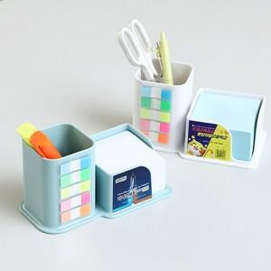

【상세/제작정보】 | <span style="font-size: 14pt;">※ 내지인쇄 희망시 별도문의 바랍니다.</span>

【인쇄/포장옵션】 | 스티커 / PP케이스

【공급단가】 | 수량 | 100~ | 300~ | 500~ | 1,000~ | 3,000~
*VAT별도 | 단가 | 5,850원 | 5,280원 | 4,790원 | 4,440원 | 4,030원

【상품 URL】 | https://www.synergygift.co.kr:443/src/goods_detail.php?gdno=44849

